Karne No 3
ÖLÜ AĞAÇ/ODUN ENVANTER KARNESİ (KARNE NO: 3)
ÖRNEK ALAN NO:

Ağaç /Gövde No | Ölü Ağaç / Odun Türü | Ölü Ağaç/ Odun Tipi1 | Ölü Ağaç / Odun Çapı2 (cm) | Ölü Ağaç / Odun Boyu3 (m) | Çürüme Derecesi4

1
2
3
4
5
6
7
8
9
10
11
12
13
14
15
Sadece r =10 m yarıçaplı daire içindekiler ölçülecektir.
1) 1=Dikili kuru, 2=Devrik, 3=Kırılmış gövdeler, 4=Kesimler sonrası alanda kalmış dip kütükler, 5=On santimetreden kalın ve 50 cm den uzun dal veya gövde parçası olarak kodlandırılır.
2) Dikili kuru, devrik ve 3 m den uzun olan kırılmış ağaçlarda 1,30 çapı, 3 m den kısa olan kırık ağaçlar, dal ya da gövde parçalarında ise orta çap ölçüm değerleridir.
3) Dikili kuru, devrik ve 3 m den uzun olan kırılmış gövdelerde ağaç boyu, 4 cm den kalın ve 50 cm veya daha uzun kütük, dal ya da gövde parçalarında parça uzunluğudur.
4) Ölü odunda çürüme dereceleri ; kabuk dökülmemiş, dallar mevcut (çapları > 3 cm), gövde dalların üzerinde yerden yüksek, şekil yuvarlak (1), kabuk dökülmemiş, dallar yok, gövde hafif yere bitişik, şekil yuvarlak (2), kabuk çok az, dallar yok, gövde zemine bitişik, şekil yuvarlak, doku sert (3), kabuk yok, dallar yok, gövde zeminin içine dalmış, şekil yuvarlak-oval, doku yumuşak (4), kabuk yok, dallar yok, gövde zeminin içinde, şekil oval, doku yumuşak (5) ile gösterilir.
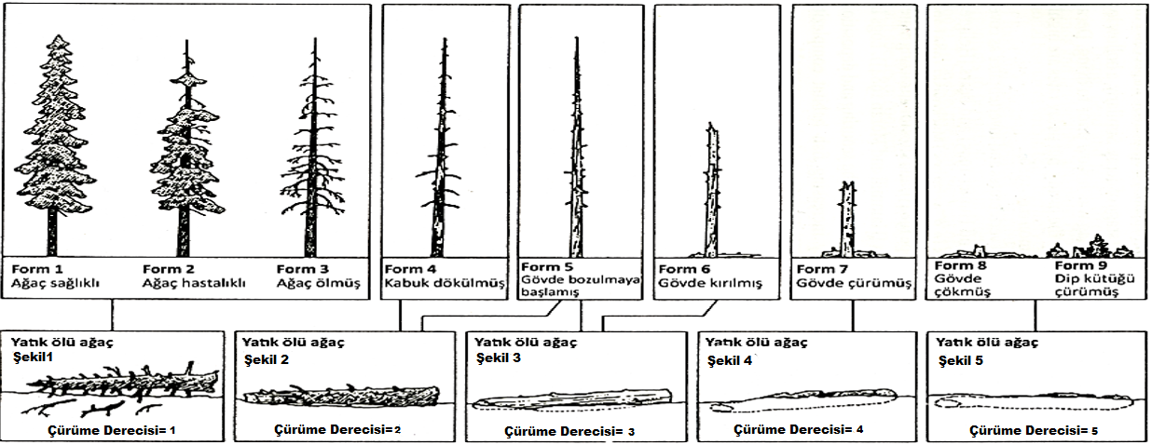

 | Ölçüm Tarihi |  |  | Envanter Grubu

 | ….. / ….. / 20…. |  | Mühendis |  | Mühendis

